31 県内総生産（名目）
31 県内総生産（名目）

 | 時点 2022(R4)年度（毎年）
 | 単位 億円 |  |  |  |  |  |  |  | 偏差値 |  | 54.7
順位 |  | 都道府県名 |  | 数 値 |  |  | 順位 | 都道府県名 |  | 数 値

 |  | 0 | 全県計 |  | 5,957,888 | 0.0 | 24 | 0 | 熊 本 |  | 65,651 | 0
1 |  | 0 | 東 京 |  | 1,202,199 | 0.0 | 25 | 0 | 山 口 |  | 63,062 | 0
2 |  | 0 | 大 阪 |  | 431,242 | 0.0 | 26 | 0 | 鹿児島 |  | 60,486 | 0
3 |  | 0 | 愛 知 |  | 430,831 | 0.0 | 27 | 0 | 愛 媛 |  | 51,381 | 0
4 |  | 0 | 神奈川 |  | 351,594 | 0.0 | 28 | 0 | 富 山 |  | 49,276 | 0
5 |  | 0 | 埼 玉 |  | 246,656 | 0.0 | 29 | 0 | 大 分 |  | 49,007 | 0
6 |  | 0 | 兵 庫 |  | 234,626 | 0.0 | 30 | 0 | 岩 手 |  | 47,971 | 0
7 |  | ◎ | 千 葉 |  | 214,143 | 0.0 | 31 | 0 | 石 川 |  | 47,173 | 0
8 |  | 0 | 北海道 |  | 208,893 | 0.0 | 32 | 0 | 長 崎 |  | 46,536 | 0
9 |  | 0 | 福 岡 |  | 201,872 | 0.0 | 33 | 0 | 沖 縄 |  | 44,615 | 0
10 |  | 0 | 静 岡 |  | 182,711 | 0.0 | 34 | 0 | 青 森 |  | 44,391 | 0
11 |  | 0 | 茨 城 |  | 145,856 | 0.0 | 35 | 0 | 山 形 |  | 43,404 | 0
12 |  | 0 | 広 島 |  | 124,761 | 0.0 | 36 | 0 | 和歌山 |  | 39,961 | 0
13 |  | 0 | 京 都 |  | 111,076 | 0.0 | 37 | 0 | 香 川 |  | 39,722 | 0
14 |  | 0 | 群 馬 |  | 97,620 | 0.0 | 38 | 0 | 奈 良 |  | 39,210 | 0
15 |  | 0 | 宮 城 |  | 96,147 | 0.0 | 39 | 0 | 宮 崎 |  | 37,669 | 0
16 |  | 0 | 栃 木 |  | 95,962 | 0.0 | 40 | 0 | 山 梨 |  | 37,150 | 0
17 |  | 0 | 新 潟 |  | 90,429 | 0.0 | 41 | 0 | 秋 田 |  | 36,293 | 0
18 |  | 0 | 長 野 |  | 89,182 | 0.0 | 42 | 0 | 福 井 |  | 34,943 | 0
19 |  | 0 | 三 重 |  | 84,906 | 0.0 | 43 | 0 | 徳 島 |  | 32,658 | 0
20 |  | 0 | 岐 阜 |  | 82,252 | 0.0 | 44 | 0 | 佐 賀 |  | 31,489 | 0
21 |  | 0 | 福 島 |  | 78,650 | 0.0 | 45 | 0 | 島 根 |  | 27,527 | 0
22 |  | 0 | 岡 山 |  | 73,450 | 0.0 | 46 | 0 | 高 知 |  | 24,074 | 0
23 |  | 0 | 滋 賀 |  | 70,060 | 0.0 | 47 | 0 | 鳥 取 |  | 19,122 | 0
県内総生産 （名目）
北海道 | 208893
青 森 | 44391
岩 手 | 47971
宮 城 | 96147
秋 田 | 36293
山 形 | 43404
福 島 | 78650
茨 城 | 145856
栃 木 | 95962
群 馬 | 97620
埼 玉 | 246656
千 葉 | 214143
東 京 | 1202199
神奈川 | 351594
新 潟 | 90429
富 山 | 49276
石 川 | 47173
福 井 | 34943
山 梨 | 37150
長 野 | 89182
岐 阜 | 82252
静 岡 | 182711
愛 知 | 430831
三 重 | 84906
滋 賀 | 70060
京 都 | 111076
大 阪 | 431242
兵 庫 | 234626
奈 良 | 39210
和歌山 | 39961
鳥 取 | 19122
島 根 | 27527
岡 山 | 73450
広 島 | 124761
山 口 | 63062
徳 島 | 32658
香 川 | 39722
愛 媛 | 51381
高 知 | 24074
福 岡 | 201872
佐 賀 | 31489
長 崎 | 46536
熊 本 | 65651
大 分 | 49007
宮 崎 | 37669
鹿児島 | 60486
沖 縄 | 44615

東京は1,202,199億円

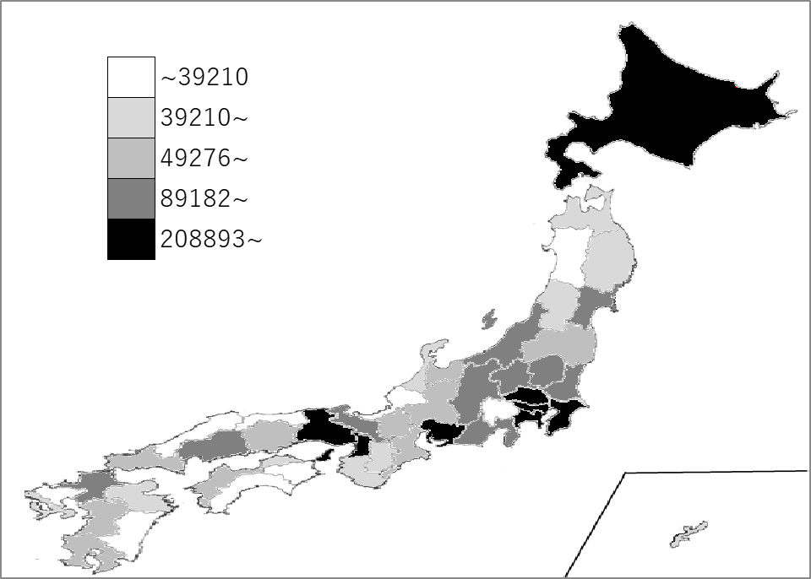
千葉県の推移
平成30年度 | 214859 | 7
令和元年度 | 212682 | 7
令和2年度 | 207473 | 7
令和3年度 | 208070 | 7
令和4年度 | 214143 | 7

《備 考》 ・資料出所 内閣府経済社会総合研究所「県民経済計算（平成23年度-令和4年度）」 ・参 考 2022(R4)年度国内総生産 566兆4,897億円 【資料：2022年度(令和4年度)国民経済計算年次推計フロー編(令和5年12月公表)】 注）当該数値は推計値のため、過去の数値を含め、毎年度改定されます。千葉県の最新公表 値は県ホームページで御確認ください。 https://www.pref.chiba.lg.jp/toukei/toukeidata/kenminkeizai/index.html

